SOP
Tool_CORTEX&Roster&SUI_
各LINK DS IDシート更新SOP
更新対応者について
➀LargeDS, MiniDS… POCが都度更新
②XPT…Asanaアサインに準拠する。8A担当者 or AssignORDA
③Shinka…Asanaアサインに準拠する。8A担当者 or AssignORDA

★Nodeが新しくLaunchする場合
➀ | 新しくLaunchされたNode名を非表示の「DS ID」シートのA,B列へ記載する。
 | ※行を新たに挿入して上記作業を行う場合、C列の上の行から数式をスライドしてください。
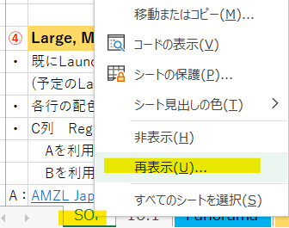
 | 非表示シートを再表示する方法：RoutineBoard下にある各タブの任意タブにを右クリック⇒再表示⇒DS ID⇒OK（追加が終わりましたら、シートを再度に非表示してください）
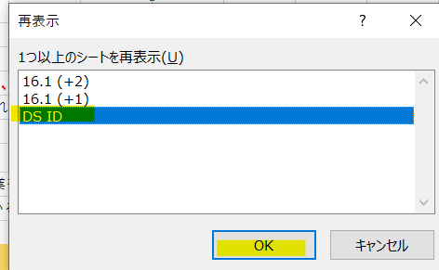

② | 該当NodeをCORTEXで確認し、URLを「DS ID」シートのD列に貼り付ける。
 | ⇒Node別のIDがC列に反映される。

③ | [Shinka LINK]シート |  |  | A~E列の項目を確認し、それぞれを記載する。G～I列のLINKは自動で反映される。
 | ※行を新たに挿入して上記作業を行う場合、G～I列の数式を上の行からスライドさせてください。
 | I列のSUI確認し、AmFlexDPいる場合はL列に○と選択。AmFlexDPいない場合はL列にXと選択。

④ | Large, MiniDS LINKシート |  |  | A~E列の項目を確認し、それぞれを記載する。G～I列のLINKは自動で反映される。
・ | 既にLaunch/ShutdownしているNodeはN列に「L/S」を選択し、予定のみの場合は、O列にLaunch/Shutdown予定日を入力する。備考欄に注意点などのコメントも記入できる
 | (予定のLaunch/Shutdown日が過ぎたら、O列に記載された予定日を削除する。)
・ | 各行の配色ルール：Mother DSは濃い青、XPTは薄い青、Shinka NodeはDSP社名により色付ける。
・ | C列 Region D列 地域名 E列 サービスエリアは「Expansion Tracker」もしくはAsana page「Launch&Shutdown一覧」から調べることができる |  |  |  |  |  | {確認方法はShinkaも通用となります｝
 | Aを利用する場合：該当Nodeを「Ctr＋F」で検索→Region名(C列） Region No.（E列） 配送エリアはDS Name（E列）から取得する
 | Bを利用する場合：リストに該当Node行を見つけ、Page上部の各項目の「SuperRegion」C,「Region」D,「Cotexから確認する」E
A： | AMZL Japan Network Expansion tracker |  |  |  | B: | Launch&Shutdown一覧

 |  |  |  | ※Super Regionではなく「Region」の方を見る

 | そのほか、Launch Nodeの情報、DSP社などは Launch Team Wikiからも確認できます
 | Launch Team Wiki
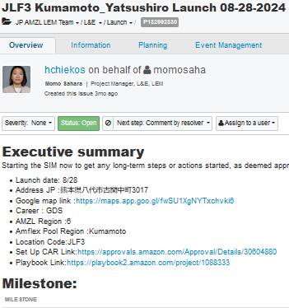

 |  |  |  |  |  |  |  | Summaryから、情報が確認できます

 | Launch Nodeを検索してMaster SIMを開く

⑤ | 「Large, MiniDS LINK」シートは、フィルターで「Node」⇒「MotherDS」の順番でそれぞれ昇順に並び替える

★NodeがShutdownする場合
 | ・Tool_MC遅延報告

Large,MiniDS |  | もしくは | Shinka | LinkSheetに該当NodeのLaunch&Shutdown列(N列)を「S」に変更し、行ごとを削除する。DSIDにCtrl＋Fで該当Nodeを探し、行ごとを削除し、RoutineBoardを保存する。
 | ※Shinkaの管理者(Mother列）確認方法：41行～57行の内容をご確認ください

SIM SOP
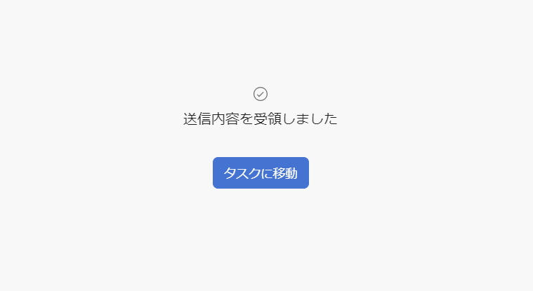
SIM起票SOP |  |  | RoutineBoardOwnerへの依頼SIM List
RoutineBoardOwnerへ依頼がある際はAsanaでのSIM起票をお願い致します |  |  | 依頼内容に当てはまる変更内容を選択してください（クリックすると各SIM依頼フォームが立ち上がります）

起票ルール |  |  | STCO RoutineBoard依頼用SIMフォーム[ORDA] LINK |  | STCO RoutineBoard依頼用SIMフォーム[Owner] LINK
①起票後の開始日は以下の通りです |  |  | ◎DS・XPT Launch/Shutdown/Change |  | ◎Shinka Launch/Shutdown
 |  |  | ⇒DS・XPTのLaunch/Shutdown/移管がある際に起票します |  | ⇒ShinkaのLaunch/Shutdown時に起票します
＜最低３日後＞ |  |  | ◎ProjectTask Launch/Shutdown/Change
◎ProjectTask Launch/Shutdown/Change |  |  | ⇒ProjectからRoutineBoardへの記載依頼の際に起票します

＜最低１週間後＞
※日付/時間/数値等が分かり次第、即RoutineBoardOwnerにSIM起票で共有をお願い致します!!
◎DS・XPT Launch/Shutdown/Change

②開始日のルール
・STCOサービス/STCO Routineがスタートする日＝開始日です
※RoutineBoardOwnerに作業して欲しい日は開始日ではありません
※原則として、RoutineBoardOwnerはサービス開始日の前日夜に各シートを更新します。作業日の指定はお控えください

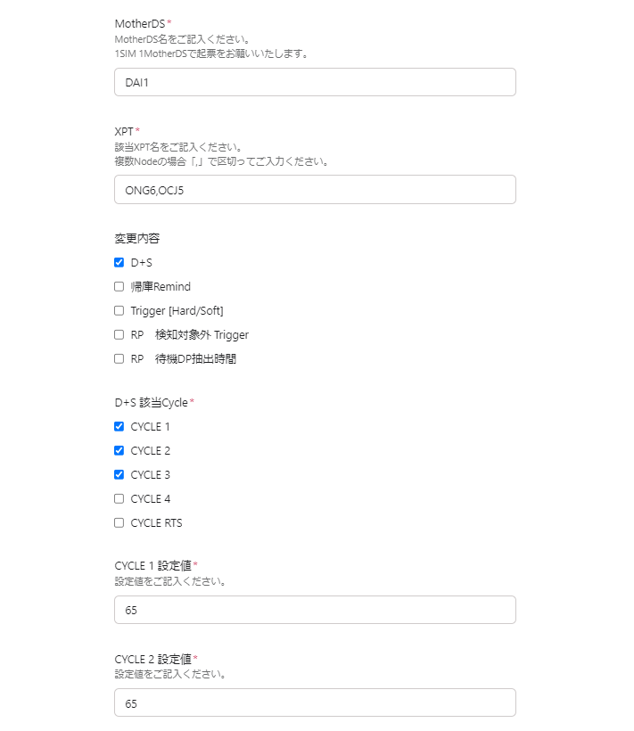
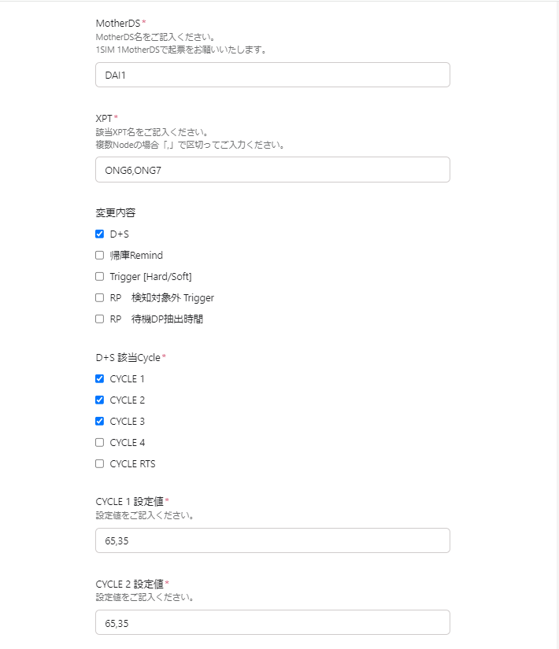
③１つのMotherDSにつき、１SIMずつ起票してください |  | DAI1・・・ONG6 D＋65/OCJ5 D＋65 同じSIMで起票〇 |  | DAI1・・・ONG6 D＋65/ONG7 D＋35 同じSIMで起票✕
⇒同じMotherDSなら複数XPT同時起票可、ただし内容が異なる場合は別々で起票してください
例：DAI1・・・ONG6 D＋65/OCJ5 D＋65 同じSIMで起票〇
DAI1・・・ONG6 D＋65/ONG7 D＋35 同じSIMで起票✕
MotherDSは同じであるがXPTの設定値の内容が異なる場合、別々の起票となります

④依頼内容について
RoutineBoardOwnerはSTCO全体の破綻リスク回避を考慮し作成しています
起票時のRoutineBoardだけを見て判断した理由が不明確な時間・シフトの指定は極力お控えください

※不明点、各種開始日等のご相談はRoutineBoardOwnerまでお願い致します
Routine上すぐに変更が必要なCalloutにつきましても、別途ご相談ください

依頼内容の確認・修正方法
・依頼内容の確認方法は、SIM起票後に来る受領メール内のLINKからご確認ください
・依頼の追加/変更がある場合は、再度SIM起票をお願い致します
⇒再度SIM起票した日から新たに開始日の適用日が変わります（起票ルール①参照）



STEP.1
依頼SIM Listから依頼内容に当てはまるSIMのフォームを選択します

STEP.２ | STEP.3
Linkから各SIM依頼フォームが立ち上がるので、依頼内容を入力します | 入力後、送信ボタンを押して依頼完了となります
（SIM記入欄にある、"*"←アスタリスクマークは必須入力となります）
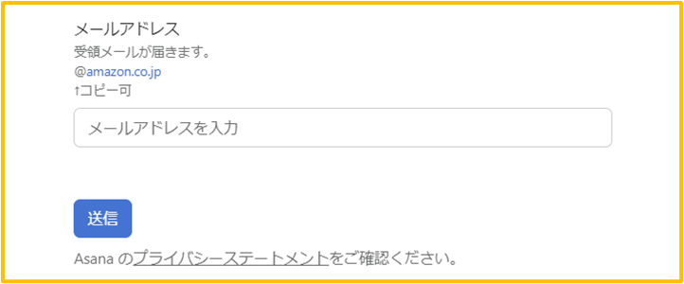
例：RoutineBoard変更依頼
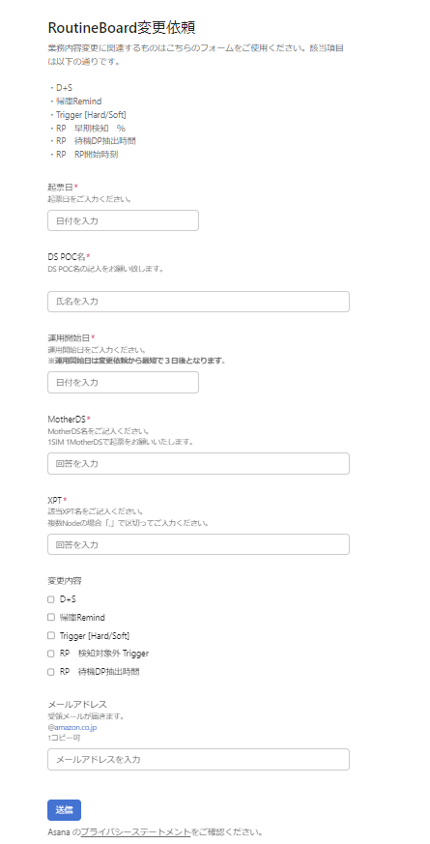

 | ※注意事項※
 | 送信後、"タスクに移動”ボタンがある画面が出ますが、絶対にボタンを押さずにそのまま閉じてください
 | ⇒RoutineBoardOwnerが作業するTASKのAsanaが開いてしまう為、開かないようお願い致します

